关系图
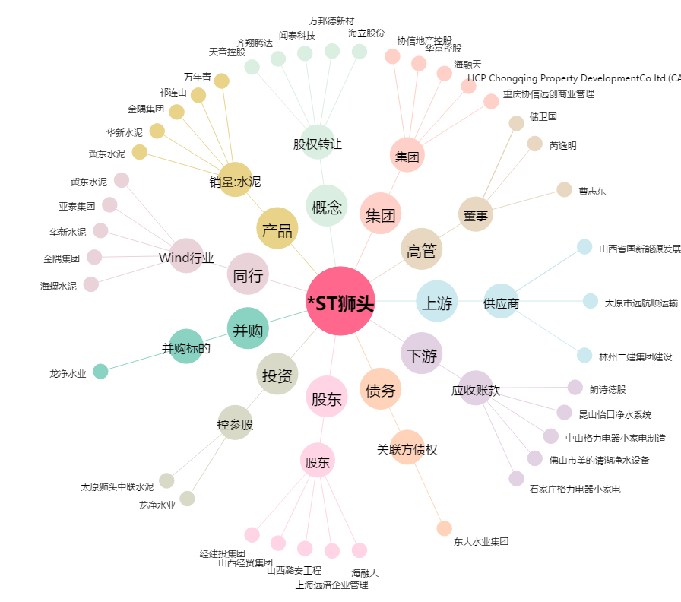
*ST狮头[600539.SH] - 关系概览图

